상품제안서
영국R. 바닐라크림 인덕션IH 법랑 편수냄비 18cm | 상품코드: S39736

 |  |  |  |  |  |  | 02-713-8555 | www.synergygift.co.kr
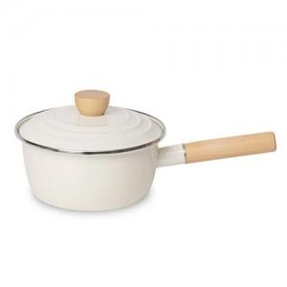

【상세/제작정보】

【인쇄/포장옵션】 | 스티커 / 포장불가능

【공급단가】 | 수량 | 30~ | 100~ | 300~ | 500~ | 1,000~
*VAT별도 | 단가 | 15,700원 | 14,750원 | 14,200원 | 13,850원 | 13,600원

【상품 URL】 | https://www.synergygift.co.kr:443/src/goods_detail.php?gdno=39736

